ปก และสารบัญ
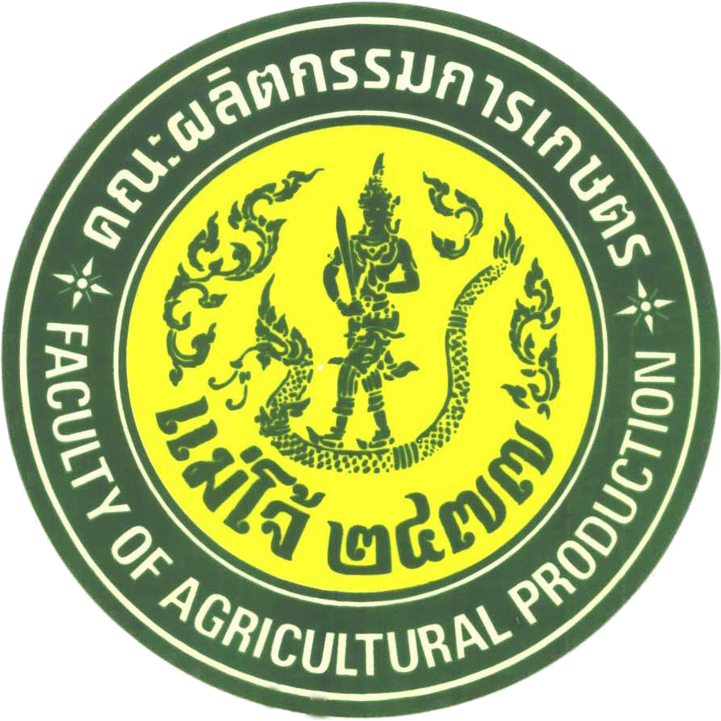

แผนพัฒนาบุคลากร
คณะผลิตกรรมการเกษตร
ประจำปีงบประมาณ พ.ศ.2560

สารบัญ

 |  | หน้า

 | คำนำ | ก
 | สารบัญ | ข
 | บทสรุปผู้บริหาร | 1
 | กรอบแนวคิดในการพัฒนาแผนพัฒนาบุคลากร มหาวิทยาลัยแม่โจ้ | 2
 | แผนที่ยุทธศาสตร์ (STRATEGY MAP) มหาวิทยาลัยแม่โจ้ | 12
 | ประเด็นยุทธศาสตร์ เป้าประสงค์ และกลยุทธ์ | 13
 | กรอบแนวคิดในการพัฒนาแผนพัฒนาบุคลากร คณะผลิตกรรมการเกษตร | 15
 | แผนพัฒนาบุคลากรคณะผลิตกรรมการเกษตร ระยะ 4 ปี | 18
 | แผนพัฒนาบุคลากรคณะผลิตกรรมการเกษตร ปี พ.ศ. 2560

